Tabele zbiorcze
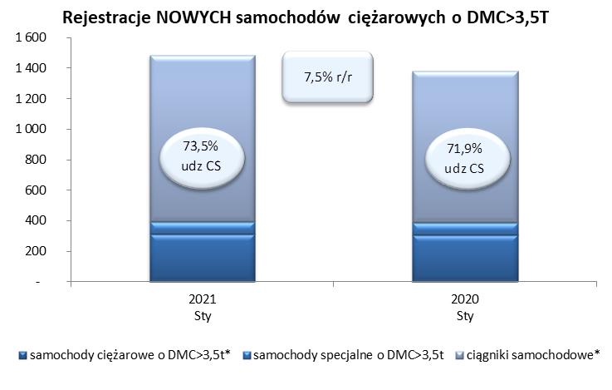
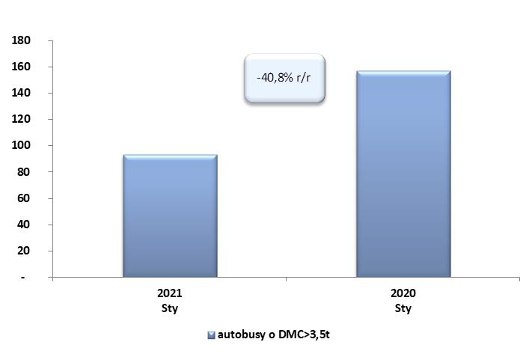
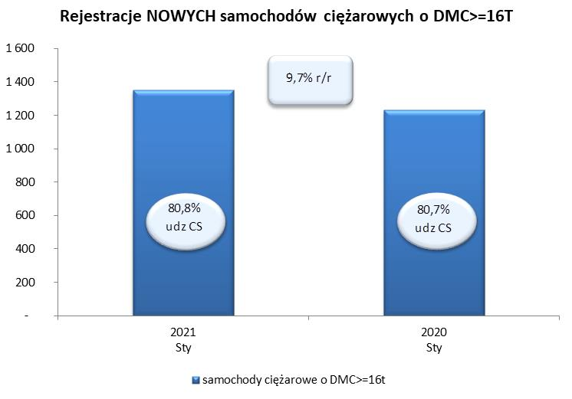
 |  |  |  |  |  | 02/04/2021
PZPM na podstawie danych CEP |  |  |  |  |  | sztuki
PIERWSZE REJESTRACJE NOWYCH POJAZDÓW UŻYTKOWYCH O DMC>3,5T
 | 2021 Sty | 2020 Sty | % zmiana r/r | 2021 Sty - Sty | 2020 Sty - Sty | % zmiana r/r
SAMOCHODY CIĘŻAROWE - RAZEM | 1,485 | 1,382 | 7.5% | 1,485 | 1,382 | 7.5%
samochody ciężarowe o DMC>3,5t* | 314 | 308 | 1.9% | 314 | 308 | 1.9%
samochody specjalne o DMC>3,5t | 80 | 80 | 0.0% | 80 | 80 | 0.0%
ciągniki samochodowe* | 1,091 | 994 | 9.8% | 1,091 | 994 | 9.8%
AUTOBUSY - RAZEM | 93 | 157 | -40.8% | 93 | 157 | -40.8%
RAZEM POJAZDY UŻYTKOWE | 1,578 | 1,539 | 2.5% | 1,578 | 1,539 | 2.5%
*/ Nie uwzgledniono rejestracji własnych marek krajowych producentów

